상품제안서
멀티트래블킹 여행용세트 N통합형 | 상품코드: F30435

 |  |  |  |  |  |  | 02-412-0044 | www.easy1.co.kr
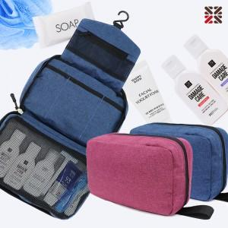

【상세/제작정보】 | <p>●배송비 박스당 5000원(vat별도)&nbsp;</p>

【인쇄/포장옵션】 | 실크 / 종이케이스

【공급단가】 | 수량 | 100~ | 300~ | 500~ | 1,000~ | 3,000~
*VAT별도 | NA | 12,870원 | 12,660원 | 12,360원 | 12,050원 | 11,840원
 | NB | 14,120원 | 13,890원 | 13,560원 | 13,220원 | 12,990원
 | NC | 14,500원 | 14,260원 | 13,920원 | 13,570원 | 13,340원

【상품 URL】 | https://dev.easy1.co.kr:443/src/goods_detail.php?gdno=30435

